Titel
Statistischer Bericht


Gemeinschaftsstatistik zu Einkommen und Lebensbedingungen (Mikrozensus-Unterstichprobe zu Einkommen und Lebensbedingungen)
Endergebnisse 2023
EVAS-Nummer 12241
Ergänzung zur Datenbank GENESIS-Online

Erschienen am 18.07.2024

GENESIS-Online
zur Inhaltsübersicht
Für den Bereich 12241 EU-Statistik über Einkommen und Lebensbedingungen sind in GENESIS-Online folgende Abrufmöglichkeiten gegeben:
Code | Inhalt | Zeitraum
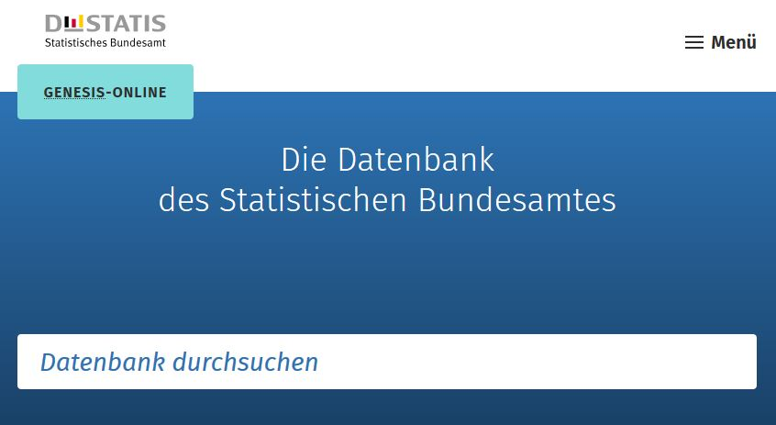
12241-0001 | EU-SILC - Personen in Hauptwohnsitzhaushalten: Deutschland, Jahre, Haushaltstyp, Armut oder soziale Ausgrenzung | ab 2020
12241-0002 | EU-SILC - Armutsgefährdungsschwelle (60%-Median): Deutschland, Jahre, Haushaltstyp | ab 2020
12241-0003 | EU-SILC - Personen in Hauptwohnsitzhaushalten, Relative Armutsgefährdungslücke (60%-Median): Deutschland, Jahre, Geschlecht, Altersgruppen | ab 2020
12241-0004 | EU-SILC - Durchschnittliches Nettoäquivalenzeinkommen: Deutschland, Jahre, Geschlecht, Altersgruppen, Dezile | ab 2020
12241-0005 | EU-SILC - Durchschnittliches Nettoäquivalenzeinkommen: Deutschland, Jahre, Haushaltstyp, Dezile | ab 2020
12241-9000 | EU-SILC - Erfasste und hochgerechnete Personen, Nettoäquivalenzeinkommen, Armutsgefährdungsquote: Deutschland, Jahre (bis 2019), Geschlecht, Altersgruppen | 2008 - 2019
12241-9001 | EU-SILC - Erfasste und hochgerechnete Personen, Nettoäquivalenzeinkommen, Armutsgefährdungsquote: Deutschland, Jahre (bis 2019), Haushaltstyp | 2008 - 2019
12241-9002 | EU-SILC - Erfasste und hochgerechnete Personen ab 16 Jahren, Nettoäquivalenzeinkommen, Armutsgefährdungsquote: Deutschland, Jahre (bis 2019), Erwerbsstatus | 2008 - 2019
Geben Sie den Code
(z. B. 12241-0001) in das Suchfenster der Datenbank GENESIS-Online ein.
12241-9003 | EU-SILC - Erfasste und hochgerechnete Personen ab 16 Jahren, Nettoäquivalenzeinkommen, Armutsgefährdungsquote: Deutschland, Jahre (bis 2019), Bildungsstatus | 2008 - 2019
12241-9004 | EU-SILC - Erfasste und hochgerechnete erwerbstätige Personen ab 16 Jahren, Armutsgefährdungsquote: Deutschland, Jahre (bis 2019), Bildungsstatus | 2008 - 2019
12241-9005 | EU-SILC - Erfasste und hochgerechnete erwerbstätige Personen ab 18 Jahren, Armutsgefährdungsquote: Deutschland, Jahre (bis 2019), Bildungsstatus | 2008 - 2019

